シート③
 |  |  | 【大阪府公共事業における】景観形成の目標達成評価シート

記入日 |  |  |  | 2023-02-22 |  |  |  |  |  |  | プルダウンリスト
記入者 |  |  |  | 所属 | 公共建築室 |  |  |  |  |  | ・会議
 |  |  |  | 担当者名 | 公共建築室 | 連絡先（内線） | 岡田 |  |  |  | あり（義務）
事業名称 |  |  |  | 大阪府立こんごう福祉センター（福祉型障がい児入所施設）改築工事 |  |  |  |  |  |  | あり（希望）
景観アドバイザー会議 の実施状況 |  |  |  | 実施の有無 | あり（義務） | 第１回 | 2019-09-13 |  |  |  | なし
 |  |  |  | 第２回 | 2019-11-18 | 第３回 | 2020-07-21

１．完成写真 |  |  | ※以下の写真を必須とし、その他、施設の中から見える景観等、適宜追加してください
 | （１）近景から撮影したもの
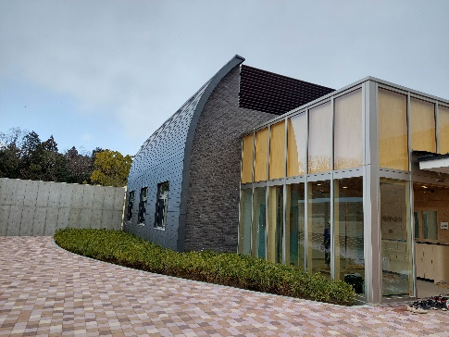
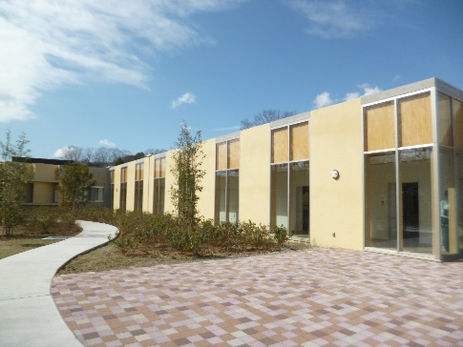

 | （２）中景から撮影したもの
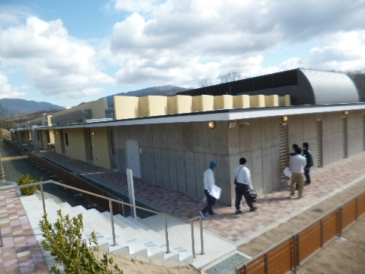
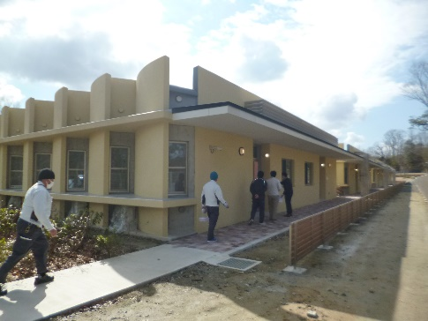

 | （３）遠景から撮影したもの（周囲との関係が分かるもの）
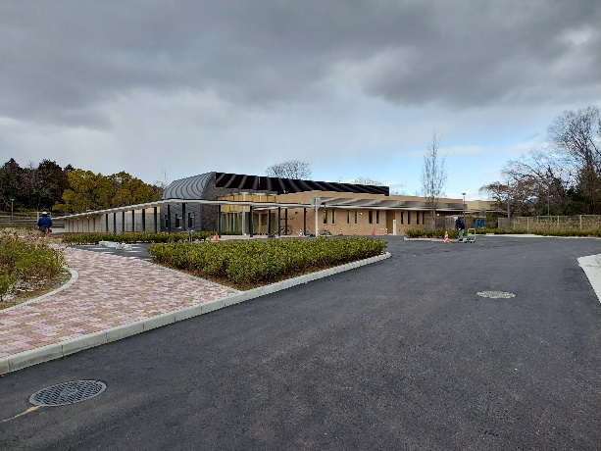

２．景観形成の目標（景観に関する考え方）の達成度
※「景観形成の目標設定シート①」の「６.景観形成の目標（景観に関する考え方）を立てる」で立てた【景観形成の目標】の各項目について、達成状況を記載し、達成度の自己評価をA～Dで記入してください
No |  | 目標の達成状況 |  | （目標への対応状況・目標を達成できなかった場合には、何が原因で達成できなかったのかも記載すること）
 |  |  |  |  |  |  |  |  | 達成度
 |  | 今後への提案 |  | （今後の計画に活かすべき事項などを記載すること） |  |  |  |  | 自己評価
1 |  | 周囲の緑を生かした建物配置計画、平面計画を行う。 |  |  |  |  |  | 目標を十分に達成した |  |  | 目標を十分に達成した
 |  |  |  |  |  |  |  |  |  |  | 目標を概ね達成した
2 |  | 居住エリアを緑豊かな東側に、管理エリアを全体を見渡す中央部に、駐車場などのエリアを南西エリアに計画する。 |  |  |  |  |  | 目標を十分に達成した |  |  | 目標を一部のみ達成した
 |  |  |  |  |  |  |  |  |  |  | 目標の達成には至らなかった
3 |  | 生活する子どもたちにも親しみやすい平屋づくりのロースケールな建物を計画する。 |  |  |  |  |  | 目標を十分に達成した

4 |  | 建物への導入路は、歩車分離を図り安全なものとする。また緑化など修景に配慮する。 |  |  |  |  |  | 目標を十分に達成した

5 |  | 自転車置き場やごみ置場などは集約配置し、樹木などで目隠しを行い修景に配慮する。 |  |  |  |  |  | 目標を十分に達成した

6 |  | 屋上設置の設備機器は目隠し壁にて周囲から見えないようにする。 |  |  |  |  |  | 目標を十分に達成した

7 |  | アスファルト舗装や自然色舗装、その他舗装を適切に配置し、自然景観の保全と修景計画を行う。 |  |  |  |  |  | 目標を十分に達成した

8 |  | 可能な範囲で既存樹木の保存を行う。 |  |  |  |  |  | 目標を十分に達成した

9 |  | 敷地アプローチ部分について、既存樹木含め景観をシミュレートし、設計に生かす。 |  |  |  |  |  | 目標を十分に達成した

10 |  | 敷地外周部の散策路について、景観をシミュレートし緑のつけ方や建物の見え方を検討する。 |  |  |  |  |  | 目標を十分に達成した

３．景観形成の目標への対応以外で景観に関して配慮した工夫があれば記載してください
こんごう福祉センター内にある周囲の建物との調和に配慮した色彩を採用した。

４．景観形成の目標達成状況等が分かる写真
※「１.完成写真」以外に、景観形成の目標達成状況や景観配慮における工夫をした点等が分かる写真を掲載してください。（意識した視点場からの写真、色彩が明確に分かる写真など）
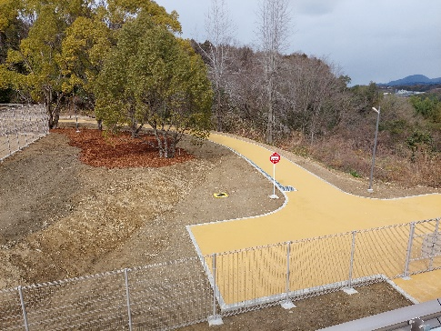
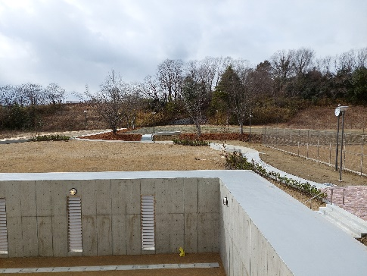

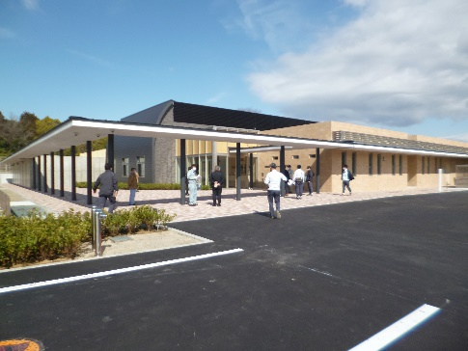
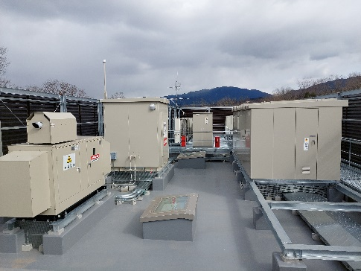

５．景観形成の目標に対する総合評価 |  |  |  |  |  |  |  |  |  | ※事業担当による自己評価を記載してください
評価 |  |  |  | コメント
Ａが全体の半分以上 |  |  |  | 景観形成の目標はすべて達成することができた。 |  |  |  |  |  |  | Ａが全体の半分以上
 |  |  |  |  |  |  |  |  |  |  | Ａ・Ｂの合計が全体の３分の２以上
 |  |  |  |  |  |  |  |  |  |  | Ａ・Ｂ・Ｃの合計が全体の３分の２以上
 |  |  |  |  |  |  |  |  |  |  | Ａ・Ｂ・Ｃの合計が全体の３分の２未満
６．景観アドバイザーによるコメント
・最近は公共で植える樹木が民間よりも見劣りするものが多くなっている。民間に負けないような樹木を植えられるとよい。 ・周辺の自然との繋がりや山のスカイラインなどを活かし、また利用する人のサイズ感をしっかり考えられている。このような考え方をぜひ他の公共事業にも活かしていただきたい。 ・施設管理において、良い風景だと理解して施設を利用することで、思い描いている風景を保つことができる。良い風景を保つことは安全性にも繋がってくる。 ・東側の散策路部分が良い。 ・インターロッキングのブロック１個ずつの明度差が大きいので、もう少し明度差を抑えたものを選択するとよい。 ・ごみ置き場は、一生懸命考えると良い風景に貢献する。

